DD2016C1_1_01.#m3
Multisizer 3 | 5/16/17
File name: | DD2016Core_1_01.#m3
Group ID: | DD2016Core1
Sample ID: | 1
Control mode: | Volumetric, 250 uL
Acquired: | 5/16/17
Size bins: | 300
From | 1
To | 30
Sizing threshold: | 0.9995
Total pulses: | 15220
Counting threshold: | 0.9995
Counts above threshold: | 15220 |  |  |  |  |  | 第一项对应取值 |  |  |  |  | 通道合并 |  |  |  |  | 对数正态分布拟合
Coincidence corrected: | 15442 |  |  |  |  |  |  | 后三项分别为对应的6行数据求和 |  |  |  | 需要的结果
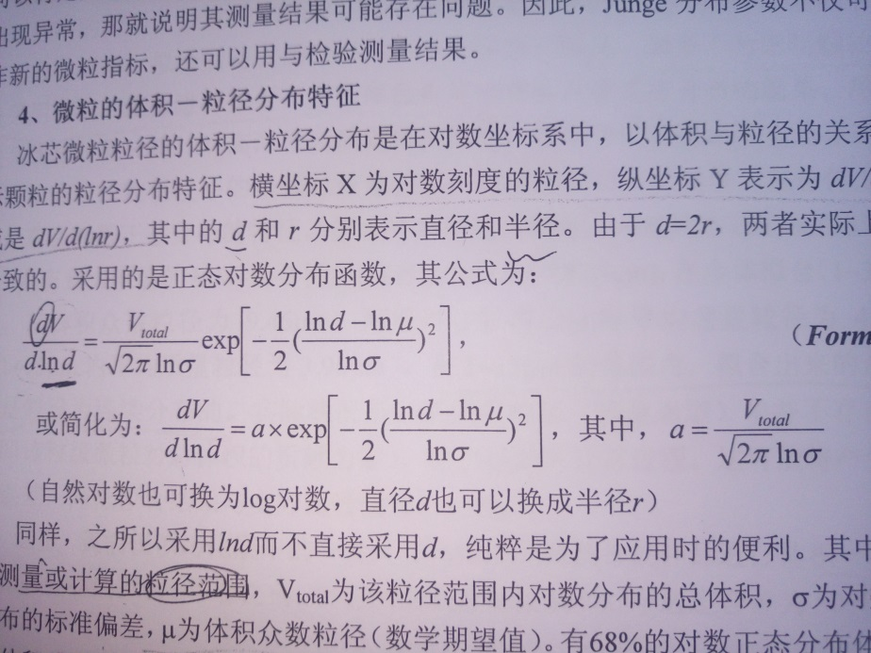
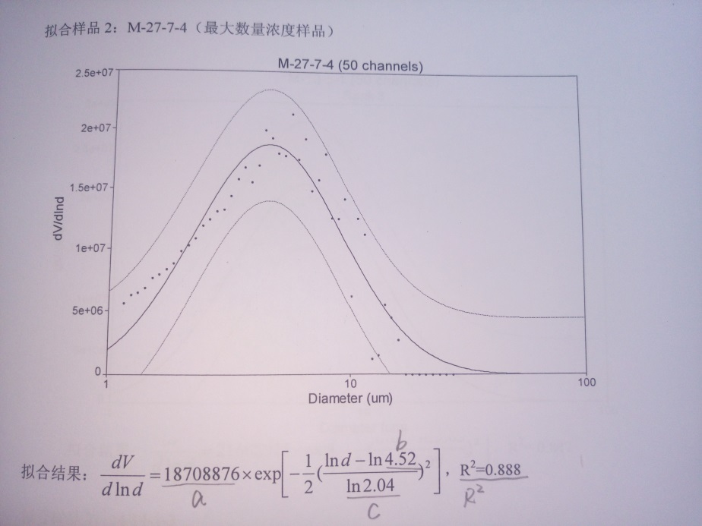
 |  |  |  |  | 通道Bin合并 | 相当于6个合并到一块
Bin Number | Bin Diameter | Diff. | Diff. | Diff. | 原Bin Number | 新Bin Number | Bin Diameter | Diff. | Diff. | Diff. |  | New Bin Number | Bin Diameter | Diff. | Diff. | Diff.
 | (Lower) | Number | Volume | Surface Area | 原300个 | 新50个 | (Lower) | Number | Volume | Surface Area |  |  | (Lower) | Number | Volume | Surface Area
 | um |  | um^3 | um^2 |  | 对应的取值 | um |  | um^3 | um^2 |  |  | um |  | um^3 | um^2
1 | 1 | 344 | 183.207 | 1093.03 | 1 | 1 | 1 | 1897 | 1100.329 | 6378.048 | 对应1-6行求和 | 1 | 1 | 1897 | 1100.329 | 6378.048
2 | 1.0114 | 320 | 176.322 | 1040.09 | 2 | 2 | 1.07039 | 1839 | 1308.482 | 7085.34 | 对应7-12行求和 | 2 | 1.07039 | 1839 | 1308.482 | 7085.34
3 | 1.02293 | 296 | 168.74 | 984.148 | 3 | 3 | 1.14574 | 1531 | 1330.522 | 6740.01 | 对应13-18行求和 | 3 | 1.14574 | 1531 | 1330.522 | 6740.01
4 | 1.0346 | 315 | 185.784 | 1071.34 | 4 | 4 | 1.22639 | 1433 | 1529.979 | 7236.54 | 对应19-24行求和 | 4 | 1.22639 | 1433 | 1529.979 | 7236.54
5 | 1.04639 | 303 | 184.889 | 1054.16 | 5 | 5 | 1.31271 | 1194 | 1568.981 | 6924.66 | 对应25-30行求和 | 5 | 1.31271 | 1194 | 1568.981 | 6924.66
6 | 1.05832 | 319 | 201.387 | 1135.28 | 6 | 6 | 以此类推 | 以此类推 | 以此类推 | 以此类推 |  | 6
7 | 1.07039 | 304 | 198.557 | 1106.71 | 7 | 7 |  |  |  |  |  | 7
8 | 1.0826 | 338 | 228.402 | 1258.7 | 8 | 8 |  |  |  |  |  | 8
9 | 1.09494 | 282 | 197.153 | 1074.24 | 9 | 9 |  |  |  |  |  | 9
10 | 1.10742 | 335 | 242.309 | 1305.41 | 10 | 10 |  |  |  |  |  | 10
11 | 1.12005 | 270 | 202.051 | 1076.25 | 11 | 11 |  |  |  |  |  | 11
12 | 1.13282 | 310 | 240.01 | 1264.03 | 12 | 12 |  |  |  |  |  | 12 |  |  |  |  | 图1 |  | 图2
13 | 1.14574 | 297 | 237.9 | 1238.8 | 13 | 13 |  |  |  |  |  | 13 |  |  |  |  | 拟合公式 |  | 拟合结果
14 | 1.1588 | 269 | 222.927 | 1147.74 | 14 | 14 |  |  |  |  |  | 14 |  |  |  |  |  |  | 包括通道合并后50行数据对应的50个点的点坐标，对数正态分布拟合曲线，68%置信区间对应范围曲线
15 | 1.17201 | 250 | 214.349 | 1091.13 | 15 | 15 |  |  |  |  |  | 15
16 | 1.18538 | 251 | 222.652 | 1120.62 | 16 | 16 |  |  |  |  |  | 16 |  |  |  |  | 如何拟合？
17 | 1.19889 | 248 | 227.602 | 1132.62 | 17 | 17 |  |  |  |  |  | 17
18 | 1.21256 | 216 | 205.092 | 1009.1 | 18 | 18 |  |  |  |  |  | 18 |  |  |  |  | 横坐标：通道合并之后的Bin Diameter
19 | 1.22639 | 258 | 253.446 | 1232.96 | 19 | 19 |  |  |  |  |  | 19 |  |  |  |  | 纵坐标：V和lnd的一个微分值。其中V为通道合并后的Volume，d仍然为通道合并后的Bin Diameter
20 | 1.24037 | 238 | 241.888 | 1163.46 | 20 | 20 |  |  |  |  |  | 20
21 | 1.25451 | 248 | 260.772 | 1240.15 | 21 | 21 |  |  |  |  |  | 21 |  |  |  |  | 纵坐标对应数据需要先进行运算求出
22 | 1.26882 | 261 | 283.936 | 1335.09 | 22 | 22 |  |  |  |  |  | 22
23 | 1.28328 | 217 | 244.237 | 1135.48 | 23 | 23 |  |  |  |  |  | 23 |  |  |  |  | 需求结果： | 尽量和示例图形一模一样
24 | 1.29791 | 211 | 245.7 | 1129.4 | 24 | 24 |  |  |  |  |  | 24 |  |  |  |  | 如图2所示的对数正态分布拟合图形（横坐标为对数坐标，为Diameter（μm），纵坐标为dV/dlnd，图例为样品编号（channels），例DD2016C1_1_01#m3(channels)）
25 | 1.31271 | 198 | 238.539 | 1084.12 | 25 | 25 |  |  |  |  |  | 25 |  |  |  |  | 拟合结果中拟合公式里的a值，b值， c值和r方值
26 | 1.32768 | 195 | 243.052 | 1092.18 | 26 | 26 |  |  |  |  |  | 26
27 | 1.34282 | 211 | 272.094 | 1208.9 | 27 | 27 |  |  |  |  |  | 27
28 | 1.35813 | 211 | 281.507 | 1236.62 | 28 | 28 |  |  |  |  |  | 28
29 | 1.37361 | 156 | 215.329 | 935.25 | 29 | 29 |  |  |  |  |  | 29
30 | 1.38928 | 223 | 318.46 | 1367.59 | 30 | 30 |  |  |  |  |  | 30
31 | 1.40512 | 189 | 279.243 | 1185.66 | 31 | 31 |  |  |  |  |  | 31
32 | 1.42114 | 163 | 249.161 | 1046 | 32 | 32 |  |  |  |  |  | 32
33 | 1.43734 | 188 | 297.318 | 1234.1 | 33 | 33 |  |  |  |  |  | 33
34 | 1.45373 | 167 | 273.244 | 1121.39 | 34 | 34 |  |  |  |  |  | 34
35 | 1.4703 | 186 | 314.861 | 1277.62 | 35 | 35 |  |  |  |  |  | 35
36 | 1.48707 | 166 | 290.727 | 1166.39 | 36 | 36 |  |  |  |  |  | 36
37 | 1.50402 | 170 | 308.033 | 1221.89 | 37 | 37 |  |  |  |  |  | 37
38 | 1.52117 | 174 | 326.188 | 1279.32 | 38 | 38 |  |  |  |  |  | 38
39 | 1.53852 | 178 | 345.231 | 1338.74 | 39 | 39 |  |  |  |  |  | 39
40 | 1.55606 | 148 | 296.977 | 1138.64 | 40 | 40 |  |  |  |  |  | 40
41 | 1.5738 | 181 | 375.761 | 1424.46 | 41 | 41 |  |  |  |  |  | 41
42 | 1.59174 | 184 | 395.204 | 1481.28 | 42 | 42 |  |  |  |  |  | 42
43 | 1.60989 | 166 | 368.878 | 1367.02 | 43 | 43 |  |  |  |  |  | 43
44 | 1.62825 | 131 | 301.174 | 1103.54 | 44 | 44 |  |  |  |  |  | 44
45 | 1.64681 | 154 | 366.301 | 1327.04 | 45 | 45 |  |  |  |  |  | 45
46 | 1.66559 | 145 | 356.826 | 1278.14 | 46 | 46 |  |  |  |  |  | 46
47 | 1.68458 | 149 | 379.355 | 1343.52 | 47 | 47 |  |  |  |  |  | 47
48 | 1.70379 | 118 | 310.823 | 1088.4 | 48 | 48 |  |  |  |  |  | 48
49 | 1.72321 | 112 | 305.225 | 1056.75 | 49 | 49 |  |  |  |  |  | 49
50 | 1.74286 | 117 | 329.883 | 1129.24 | 50 | 50 | 28.0271 |  |  |  |  | 50
51 | 1.76273 | 111 | 323.793 | 1095.9 | 51 |  | 30
52 | 1.78283 | 125 | 377.247 | 1262.42 | 52
53 | 1.80316 | 125 | 390.299 | 1291.37 | 53
54 | 1.82372 | 103 | 332.733 | 1088.5 | 54
55 | 1.84451 | 97 | 324.191 | 1048.6 | 55
56 | 1.86554 | 98 | 338.865 | 1083.7 | 56
57 | 1.88681 | 104 | 372.054 | 1176.43 | 57
58 | 1.90833 | 102 | 377.523 | 1180.27 | 58
59 | 1.93009 | 101 | 386.755 | 1195.5 | 59
60 | 1.95209 | 98 | 388.25 | 1186.59 | 60
61 | 1.97435 | 72 | 295.114 | 891.774 | 61
62 | 1.99686 | 95 | 402.858 | 1203.63 | 62
63 | 2.01963 | 91 | 399.246 | 1179.39 | 63
64 | 2.04266 | 95 | 431.215 | 1259.47 | 64
65 | 2.06595 | 96 | 450.83 | 1301.92 | 65
66 | 2.0895 | 79 | 383.831 | 1095.94 | 66
67 | 2.11333 | 76 | 382.03 | 1078.5 | 67
68 | 2.13742 | 76 | 395.247 | 1103.24 | 68
69 | 2.16179 | 80 | 430.444 | 1187.93 | 69
70 | 2.18644 | 70 | 389.669 | 1063.28 | 70
71 | 2.21137 | 64 | 368.595 | 994.436 | 71
72 | 2.23658 | 75 | 446.891 | 1192.08 | 72
73 | 2.26209 | 64 | 394.54 | 1040.57 | 73
74 | 2.28788 | 60 | 382.678 | 997.908 | 74
75 | 2.31396 | 57 | 376.122 | 969.754 | 75
76 | 2.34035 | 51 | 348.173 | 887.574 | 76
77 | 2.36703 | 66 | 466.166 | 1174.97 | 77
78 | 2.39402 | 61 | 445.756 | 1110.86 | 78
79 | 2.42132 | 60 | 453.618 | 1117.71 | 79
80 | 2.44892 | 60 | 469.312 | 1143.34 | 80
81 | 2.47685 | 55 | 445.086 | 1072.1 | 81
82 | 2.50509 | 51 | 426.995 | 1016.93 | 82
83 | 2.53365 | 38 | 329.16 | 775.087 | 83
84 | 2.56254 | 50 | 448.09 | 1043.24 | 84
85 | 2.59176 | 53 | 491.408 | 1131.19 | 85
86 | 2.62131 | 52 | 498.816 | 1135.3 | 86
87 | 2.65119 | 43 | 426.753 | 960.34 | 87
88 | 2.68142 | 55 | 564.732 | 1256.51 | 88
89 | 2.712 | 36 | 382.431 | 841.306 | 89
90 | 2.74292 | 37 | 406.653 | 884.506 | 90
91 | 2.77419 | 52 | 591.285 | 1271.6 | 91
92 | 2.80582 | 46 | 541.156 | 1150.67 | 92
93 | 2.83781 | 31 | 377.309 | 793.237 | 93
94 | 2.87017 | 35 | 440.732 | 916.13 | 94
95 | 2.90289 | 32 | 416.896 | 856.813 | 95
96 | 2.93599 | 31 | 417.841 | 849.074 | 96
97 | 2.96947 | 28 | 390.462 | 784.493 | 97
98 | 3.00333 | 37 | 533.818 | 1060.43 | 98
99 | 3.03757 | 36 | 537.36 | 1055.43 | 99
100 | 3.0722 | 37 | 571.394 | 1109.62 | 100
101 | 3.10723 | 28 | 447.367 | 858.972 | 101
102 | 3.14266 | 36 | 595.085 | 1129.72 | 102
103 | 3.17849 | 26 | 444.653 | 834.621 | 103
104 | 3.21473 | 20 | 353.874 | 656.74 | 104
105 | 3.25139 | 29 | 530.87 | 974.112 | 105
106 | 3.28846 | 28 | 530.298 | 962.092 | 106
107 | 3.32595 | 27 | 529.05 | 949.008 | 107
108 | 3.36388 | 19 | 385.174 | 683.136 | 108
109 | 3.40223 | 21 | 440.448 | 772.361 | 109
110 | 3.44102 | 28 | 607.581 | 1053.43 | 110
111 | 3.48026 | 17 | 381.651 | 654.252 | 111
112 | 3.51994 | 18 | 418.082 | 708.624 | 112
113 | 3.56007 | 17 | 408.516 | 684.604 | 113
114 | 3.60066 | 17 | 422.649 | 700.305 | 114
115 | 3.64172 | 12 | 308.662 | 505.67 | 115
116 | 3.68324 | 18 | 479.012 | 775.9 | 116
117 | 3.72523 | 21 | 578.182 | 925.977 | 117
118 | 3.76771 | 21 | 598.185 | 947.213 | 118
119 | 3.81067 | 15 | 442.057 | 692.097 | 119
120 | 3.85412 | 24 | 731.762 | 1132.75 | 120
121 | 3.89806 | 20 | 630.899 | 965.608 | 121
122 | 3.9425 | 11 | 358.999 | 543.264 | 122
123 | 3.98746 | 8 | 270.123 | 404.162 | 123
124 | 4.03292 | 18 | 628.805 | 930.22 | 124
125 | 4.0789 | 19 | 686.702 | 1004.42 | 125
126 | 4.12541 | 14 | 523.497 | 757.07 | 126
127 | 4.17245 | 21 | 812.412 | 1161.65 | 127
128 | 4.22002 | 21 | 840.519 | 1188.29 | 128
129 | 4.26814 | 15 | 621.142 | 868.244 | 129
130 | 4.3168 | 13 | 556.947 | 769.735 | 130
131 | 4.36602 | 13 | 576.216 | 787.388 | 131
132 | 4.4158 | 17 | 779.582 | 1053.27 | 132
133 | 4.46615 | 20 | 948.886 | 1267.57 | 133
134 | 4.51707 | 14 | 687.201 | 907.645 | 134
135 | 4.56858 | 17 | 863.328 | 1127.42 | 135
136 | 4.62067 | 12 | 630.491 | 814.074 | 136
137 | 4.67335 | 7 | 380.511 | 485.767 | 137
138 | 4.72663 | 7 | 393.676 | 496.908 | 138
139 | 4.78053 | 11 | 640.036 | 798.763 | 139
140 | 4.83503 | 12 | 722.377 | 891.362 | 140
141 | 4.89016 | 15 | 934.212 | 1139.75 | 141
142 | 4.94592 | 9 | 579.919 | 699.536 | 142
143 | 5.00231 | 6 | 399.989 | 477.053 | 143
144 | 5.05935 | 9 | 620.741 | 731.99 | 144
145 | 5.11703 | 4 | 285.43 | 332.79 | 145
146 | 5.17538 | 9 | 664.435 | 765.949 | 146
147 | 5.23439 | 5 | 381.901 | 435.286 | 147
148 | 5.29407 | 5 | 395.114 | 445.269 | 148
149 | 5.35443 | 3 | 245.27 | 273.288 | 149
150 | 5.41548 | 6 | 507.512 | 559.112 | 150
151 | 5.47723 | 10 | 875.117 | 953.224 | 151
152 | 5.53968 | 6 | 543.236 | 585.051 | 152
153 | 5.60284 | 5 | 468.359 | 498.724 | 153
154 | 5.66672 | 9 | 872.212 | 918.29 | 154
155 | 5.73133 | 6 | 601.592 | 626.233 | 155
156 | 5.79668 | 3 | 311.203 | 320.297 | 156
157 | 5.86277 | 7 | 751.262 | 764.5 | 157
158 | 5.92962 | 3 | 333.109 | 335.157 | 158
159 | 5.99723 | 6 | 689.266 | 685.687 | 159
160 | 6.06561 | 7 | 831.965 | 818.314 | 160
161 | 6.13477 | 8 | 983.713 | 956.664 | 161
162 | 6.20471 | 7 | 890.528 | 856.279 | 162
163 | 6.27546 | 4 | 526.479 | 500.524 | 163
164 | 6.34701 | 6 | 817.04 | 768.004 | 164
165 | 6.41938 | 5 | 704.422 | 654.681 | 165
166 | 6.49257 | 3 | 437.276 | 401.817 | 166
167 | 6.5666 | 3 | 452.404 | 411.032 | 167
168 | 6.64147 | 4 | 624.075 | 560.611 | 168
169 | 6.71719 | 2 | 322.833 | 286.734 | 169
170 | 6.79378 | 3 | 501.003 | 439.965 | 170
171 | 6.87124 | 5 | 863.894 | 750.092 | 171
172 | 6.94959 | 2 | 357.513 | 306.918 | 172
173 | 7.02883 | 1 | 184.941 | 156.978 | 173
174 | 7.10897 | 3 | 574.018 | 481.735 | 174
175 | 7.19002 | 2 | 395.918 | 328.522 | 175
176 | 7.272 | 3 | 614.423 | 504.084 | 176
177 | 7.35492 | 2 | 423.787 | 343.763 | 177
178 | 7.43878 | 4 | 876.898 | 703.294 | 178
179 | 7.52359 | 5 | 1134.04 | 899.278 | 179
180 | 7.60938 | 2 | 469.312 | 367.961 | 180
181 | 7.69614 | 4 | 971.097 | 752.799 | 181
182 | 7.78389 | 1 | 251.173 | 192.516 | 182
183 | 7.87264 | 0 | 0 | 0 | 183
184 | 7.9624 | 4 | 1075.42 | 805.789 | 184
185 | 8.05319 | 2 | 556.311 | 412.135 | 185
186 | 8.14501 | 5 | 1438.89 | 1053.97 | 186
187 | 8.23787 | 3 | 893.205 | 646.882 | 187
188 | 8.3318 | 3 | 924.107 | 661.718 | 188
189 | 8.4268 | 3 | 956.078 | 676.893 | 189
190 | 8.52288 | 0 | 0 | 0 | 190
191 | 8.62006 | 3 | 1023.38 | 708.297 | 191
192 | 8.71834 | 2 | 705.855 | 483.027 | 192
193 | 8.81775 | 3 | 1095.41 | 741.157 | 193
194 | 8.91828 | 3 | 1133.31 | 758.154 | 194
195 | 9.01997 | 0 | 0 | 0 | 195
196 | 9.12281 | 1 | 404.362 | 264.443 | 196
197 | 9.22683 | 6 | 2510.11 | 1623.04 | 197
198 | 9.33203 | 1 | 432.826 | 276.711 | 198
199 | 9.43844 | 1 | 447.8 | 283.057 | 199
200 | 9.54605 | 1 | 463.293 | 289.548 | 200
201 | 9.65489 | 0 | 0 | 0 | 201
202 | 9.76498 | 0 | 0 | 0 | 202
203 | 9.87632 | 0 | 0 | 0 | 203
204 | 9.98892 | 0 | 0 | 0 | 204
205 | 10.1028 | 0 | 0 | 0 | 205
206 | 10.218 | 1 | 568.176 | 331.746 | 206
207 | 10.3345 | 0 | 0 | 0 | 207
208 | 10.4523 | 2 | 1216.34 | 694.274 | 208
209 | 10.5715 | 1 | 629.211 | 355.098 | 209
210 | 10.6921 | 1 | 650.98 | 363.242 | 210
211 | 10.814 | 0 | 0 | 0 | 211
212 | 10.9373 | 1 | 696.803 | 380.094 | 212
213 | 11.062 | 0 | 0 | 0 | 213
214 | 11.1881 | 1 | 745.852 | 397.728 | 214
215 | 11.3157 | 4 | 3086.62 | 1627.4 | 215
216 | 11.4447 | 0 | 0 | 0 | 216
217 | 11.5752 | 0 | 0 | 0 | 217
218 | 11.7071 | 0 | 0 | 0 | 218
219 | 11.8406 | 3 | 2652.34 | 1336.42 | 219
220 | 11.9756 | 2 | 1829.4 | 911.382 | 220
221 | 12.1122 | 1 | 946.348 | 466.142 | 221
222 | 12.2503 | 0 | 0 | 0 | 222
223 | 12.39 | 0 | 0 | 0 | 223
224 | 12.5312 | 0 | 0 | 0 | 224
225 | 12.6741 | 1 | 1084.27 | 510.397 | 225
226 | 12.8186 | 1 | 1121.78 | 522.102 | 226
227 | 12.9648 | 0 | 0 | 0 | 227
228 | 13.1126 | 1 | 1200.74 | 546.324 | 228
229 | 13.2621 | 0 | 0 | 0 | 229
230 | 13.4133 | 1 | 1285.26 | 571.67 | 230
231 | 13.5662 | 1 | 1329.73 | 584.781 | 231
232 | 13.7209 | 0 | 0 | 0 | 232
233 | 13.8774 | 0 | 0 | 0 | 233
234 | 14.0356 | 0 | 0 | 0 | 234
235 | 14.1956 | 0 | 0 | 0 | 235
236 | 14.3575 | 0 | 0 | 0 | 236
237 | 14.5212 | 1 | 1630.76 | 670.005 | 237
238 | 14.6868 | 1 | 1687.18 | 685.37 | 238
239 | 14.8542 | 1 | 1745.55 | 701.088 | 239
240 | 15.0236 | 0 | 0 | 0 | 240
241 | 15.1949 | 0 | 0 | 0 | 241
242 | 15.3681 | 0 | 0 | 0 | 242
243 | 15.5433 | 0 | 0 | 0 | 243
244 | 15.7206 | 0 | 0 | 0 | 244
245 | 15.8998 | 0 | 0 | 0 | 245
246 | 16.0811 | 0 | 0 | 0 | 246
247 | 16.2645 | 0 | 0 | 0 | 247
248 | 16.4499 | 0 | 0 | 0 | 248
249 | 16.6375 | 1 | 2452.7 | 879.523 | 249
250 | 16.8272 | 0 | 0 | 0 | 250
251 | 17.019 | 0 | 0 | 0 | 251
252 | 17.2131 | 2 | 5432.36 | 1882.87 | 252
253 | 17.4093 | 0 | 0 | 0 | 253
254 | 17.6078 | 0 | 0 | 0 | 254
255 | 17.8086 | 0 | 0 | 0 | 255
256 | 18.0116 | 0 | 0 | 0 | 256
257 | 18.217 | 0 | 0 | 0 | 257
258 | 18.4247 | 0 | 0 | 0 | 258
259 | 18.6348 | 0 | 0 | 0 | 259
260 | 18.8473 | 0 | 0 | 0 | 260
261 | 19.0621 | 0 | 0 | 0 | 261
262 | 19.2795 | 0 | 0 | 0 | 262
263 | 19.4993 | 0 | 0 | 0 | 263
264 | 19.7216 | 0 | 0 | 0 | 264
265 | 19.9465 | 0 | 0 | 0 | 265
266 | 20.1739 | 0 | 0 | 0 | 266
267 | 20.4039 | 0 | 0 | 0 | 267
268 | 20.6366 | 0 | 0 | 0 | 268
269 | 20.8719 | 0 | 0 | 0 | 269
270 | 21.1099 | 0 | 0 | 0 | 270
271 | 21.3506 | 0 | 0 | 0 | 271
272 | 21.594 | 0 | 0 | 0 | 272
273 | 21.8402 | 0 | 0 | 0 | 273
274 | 22.0892 | 0 | 0 | 0 | 274
275 | 22.3411 | 1 | 5938.77 | 1585.92 | 275
276 | 22.5958 | 0 | 0 | 0 | 276
277 | 22.8534 | 0 | 0 | 0 | 277
278 | 23.114 | 0 | 0 | 0 | 278
279 | 23.3776 | 0 | 0 | 0 | 279
280 | 23.6441 | 0 | 0 | 0 | 280
281 | 23.9137 | 0 | 0 | 0 | 281
282 | 24.1863 | 0 | 0 | 0 | 282
283 | 24.4621 | 0 | 0 | 0 | 283
284 | 24.741 | 0 | 0 | 0 | 284
285 | 25.0231 | 0 | 0 | 0 | 285
286 | 25.3084 | 0 | 0 | 0 | 286
287 | 25.597 | 0 | 0 | 0 | 287
288 | 25.8888 | 0 | 0 | 0 | 288
289 | 26.184 | 0 | 0 | 0 | 289
290 | 26.4826 | 1 | 9891.56 | 2228.4 | 290
291 | 26.7845 | 0 | 0 | 0 | 291
292 | 27.0899 | 0 | 0 | 0 | 292
293 | 27.3988 | 0 | 0 | 0 | 293
294 | 27.7112 | 0 | 0 | 0 | 294
295 | 28.0271 | 0 | 0 | 0 | 295
296 | 28.3467 | 0 | 0 | 0 | 296
297 | 28.6699 | 0 | 0 | 0 | 297
298 | 28.9968 | 0 | 0 | 0 | 298
299 | 29.3274 | 0 | 0 | 0 | 299
300 | 29.6618 | 0 | 0 | 0 | 300
 | 30

